PIV-Authentication
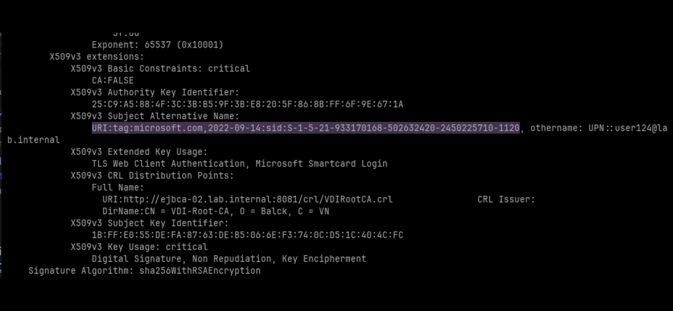
Issue | Status | PIC | Date | Các bước thực hiện
Gia hạn CRLs của RootCA | Done | Levi | 2026-09-12 | Thực hiện clone end entity profile từ template cấp phát cert hiện tại và chỉnh sửa như sau: End Entity Profile -> Other Subject Attributes -> add Uniform Resource Identifier (URI) -> thêm value: tag:microsoft.com,2022-09-14:sid: với mode required và modifiable (Hình 1)
Auto Renew CRLs cho RootCA | Done | Levi | 2026-09-12 | Lấy thông tin SID của user trên Server AD bằng cách chạy lệnh: - Get-ADUser -Identity "user-name" (Hình 2)
Lab Authentik làm idP | Fail do PIV authen trên Authentik cần license | Balck | 2026-09-17 | Cấp lại cert cho user. Đảm bảo có trường URI và đúng sid của user trên domain controller (Hình 3)
KDC for AD | Done | Levi | 2026-09-17
Certificate-based authentication changes on Windows domain controllers | Done | Balck | 2026-09-18
User có thể nhập mã PIN để mở khóa màn hình sau khi cấp phát lại cert

